行政事業レビューシート
 |  |  |  |  |  |  |  |  |  |  |  |  |  |  |  |  |  |  |  |  |  | 事業番号 |  |  |  |  |  | 0189
平成２９年度行政事業レビューシート |  |  |  |  |  |  |  |  |  |  |  |  |  |  |  |  |  |  |  |  | （ | 国土交通省 |  |  |  |  |  |  |  |  | ）
事業名 |  |  |  | ひき逃げ事故等による被害者に対する保障金の支払 |  |  |  |  |  |  |  |  |  | 担当部局庁 |  |  |  | 自動車局 |  |  |  |  |  |  |  | 作成責任者
事業開始年度 |  |  |  | 昭和３０年度 |  |  |  | 事業終了 （予定）年度 |  |  | 終了予定なし |  |  | 担当課室 |  |  |  | 保障制度参事官室 |  |  |  |  |  |  |  | 参事官 小林 豊
会計区分 |  |  |  | 自動車安全特別会計保障勘定
根拠法令 （具体的な 条項も記載） |  |  |  | 自動車損害賠償保障法第７２条、第７６条、第７７条 |  |  |  |  |  |  |  |  |  | 関係する計画、通知等 |  |  |  | -
主要政策・施策 |  |  |  | 交通安全対策、犯罪被害者等施策 |  |  |  |  |  |  |  |  |  | 主要経費 |  |  |  | その他の事項経費
事業の目的 （目指す姿を簡潔に。3行程度以内） |  |  |  | ひき逃げや無保険車による事故のために自賠責保険の救済が受けられない被害者について、迅速かつ適切な国からの救済を実現する。
事業概要 （5行程度以内。別添可） |  |  |  | ひき逃げ車や無保険車による事故のため自賠責保険の救済が受けられない被害者に対して、政府が被害者の損害をてん補する自動車損害賠償保障事業として保障金の支払いを実施している。また、当該事業の実施に際し、損害のてん補額の支払いの請求の受理、てん補すべき損害額に関する調査、損害のてん補額の支払い等自動車損害賠償保障事業のうち、損害のてん補額の決定以外の業務を保険会社又は組合に委託している。
実施方法 |  |  |  | 直接実施
予算額・ 執行額 （単位:百万円） |  |  |  |  |  |  |  |  | 26年度 |  |  |  | 27年度 |  |  |  | 28年度 |  |  |  |  |  | 29年度 |  |  |  | 30年度要求
 |  |  |  | 予算の状況 | 当初予算 |  |  |  | 3,750 |  |  |  | 3,530 |  |  |  | 3,072 |  |  |  |  |  | 2,177 |  |  |  | 2,073
 |  |  |  |  | 補正予算 |  |  |  | - |  |  |  | - |  |  |  | - |  |  |  |  |  | -
 |  |  |  |  | 前年度から繰越し |  |  |  | - |  |  |  | - |  |  |  | - |  |  |  |  |  | - |  |  |  | -
 |  |  |  |  | 翌年度へ繰越し |  |  |  | - |  |  |  | - |  |  |  | -
 |  |  |  |  | 予備費等 |  |  |  | - |  |  |  | - |  |  |  | -
 |  |  |  |  | 計 |  |  |  | 3,750 |  |  |  | 3,530 |  |  |  | 3,072 |  |  |  |  |  | 2,177 |  |  |  | 2,073
 |  |  |  | 執行額 |  |  |  |  | 1,908 |  |  |  | 1,675 |  |  |  | 1,421
 |  |  |  | 執行率（％） |  |  |  |  | 51% |  |  |  | 47% |  |  |  | 46%
 |  |  |  | 当初予算＋補正予算に対する執行額の割合（％） |  |  |  |  | 51% |  |  |  | 47% |  |  |  | 46%
平成29・30年度 予算内訳 （単位：百万円） |  |  |  | 歳出予算目 |  |  |  |  | 29年度当初予算 |  |  |  | 30年度要求 |  |  |  | 主な増減理由
 |  |  |  | 保障金 |  |  |  |  | 1,757 |  |  |  | 1,648 |  |  |  | 交通事故件数の減少等に伴い、保障金の支払額が減少する見込みのため。
 |  |  |  | 保障業務委託費 |  |  |  |  | 419 |  |  |  | 424
 |  |  |  | 払戻金 |  |  |  |  | 1 |  |  |  | 1
 |  |  |  | - |  |  |  |  | - |  |  |  | -
 |  |  |  | - |  |  |  |  | - |  |  |  | -
 |  |  |  | 計 |  |  |  |  | 2,177 |  |  |  | 2,073
成果目標及び 成果実績 （アウトカム） |  |  |  | 定量的な成果目標 |  |  |  |  | 成果指標 |  |  |  |  |  | 単位 |  |  | 26年度 |  |  | 27年度 |  |  | 28年度 |  | 中間目標 |  |  | 目標最終年度
 |  |  |  |  |  |  |  |  |  |  |  |  |  |  |  |  |  |  |  |  |  |  |  |  |  | - |  | 年度 | 29 | 年度
 |  |  |  | 書類審査期間（決裁起案から書類審査を行い決裁終了まで）の短縮を行う |  |  |  |  | 書類審査期間 |  |  |  |  | 成果実績 | 日 |  |  | - |  |  | 25 |  |  | 17 |  | - |  |  | -
 |  |  |  |  |  |  |  |  |  |  |  |  |  | 目標値 | 日 |  |  | - |  |  | 28 |  |  | 25 |  | - |  |  | 17
 |  |  |  |  |  |  |  |  |  |  |  |  |  | 達成度 | ％ |  |  | - |  |  | 111 |  |  | 131 |  | - |  |  | -
根拠として用いた 統計・データ名 （出典） |  |  |  | 平成２８年度損害のてん補額の支払決定に要した日数

成果目標及び成果実績（アウトカム）欄についてさらに記載が必要な場合はチェックの上【別紙１】に記載 |  |  |  |  |  |  |  |  |  |  |  |  |  |  |  |  |  |  |  |  |  |  |  |  | チェック

活動指標及び 活動実績 （アウトプット） |  |  |  | 活動指標 |  |  |  |  |  |  |  |  |  |  | 単位 |  |  | 26年度 |  |  | 27年度 |  |  | 28年度 |  | 29年度 活動見込 |  |  | 30年度 活動見込
 |  |  |  | 短縮する書類審査期間 |  |  |  |  |  |  |  |  |  | 活動実績 | 日 |  |  | - |  |  | - |  |  | 8 |  | - |  |  | -
 |  |  |  |  |  |  |  |  |  |  |  |  |  | 当初見込み | 日 |  |  | - |  |  | - |  |  | 3 |  | 8 |  |  | 8
単位当たり コスト |  |  |  | 算出根拠 |  |  |  |  |  |  |  |  |  |  | 単位 |  |  | 26年度 |  |  | 27年度 |  |  | 28年度 |  | 29年度活動見込
 |  |  |  | 保障金等執行額／てん補金支払い件数 |  |  |  |  |  |  |  |  |  | 単位当たり コスト | 円/件 |  |  | 1,581,991 |  |  | 1,411,328 |  |  | 1,444,037 |  | 2,053,831
 |  |  |  |  |  |  |  |  |  |  |  |  |  | 計算式 | - |  |  | 1,907,881,128/1,206 |  |  | 1,675,246,886/1,187 |  |  | 1,420,931,868/984 |  | 2,177,061,000/1,060
政策評価、経済・財政再生アクション・プログラムとの関係 | 政策評価 | 政策 |  | 5 安全で安心できる交通の確保、治安・生活安全の確保
 |  | 施策 |  | 16 自動車事故の被害者の救済を図る
 |  | 測定指標 |  | 定量的指標 |  |  |  |  |  |  |  |  |  |  | 単位 |  |  | 26年度 |  |  | 27年度 |  |  | 28年度 |  | 中間目標 |  |  | 目標年度
 |  |  |  |  |  |  |  |  |  |  |  |  |  |  |  |  |  |  |  |  |  |  |  |  |  |  |  | 年度 |  | 年度
 |  |  |  | - |  |  |  |  |  |  |  |  |  | 実績値 | - |  |  | - |  |  | - |  |  | - |  | - |  |  | -
 |  |  |  |  |  |  |  |  |  |  |  |  |  | 目標値 | - |  |  | - |  |  | - |  |  | - |  | - |  |  | -

 |  | 本事業の成果と上位施策・測定指標との関係
 |  | 損害てん補額の決定に係る書類審査期間の短縮化を維持することで、迅速かつ適切な損害てん補を行い、もって自動車事故の被害者救済の推進に寄与する。

 | 経済・財政再生 アクション・プログラム | 改革項目 |  | 分野： |  | - |  |  |  |  |  | -
 |  | KPI (第一階層） |  | ＫＰＩ （第一階層） |  |  |  |  |  |  |  |  |  |  | 単位 |  |  | 計画開始時 |  |  | 28年度 |  |  | 29年度 |  | 中間目標 |  |  | 目標最終年度
 |  |  |  |  |  |  |  |  |  |  |  |  |  |  |  |  |  |  | 年度 |  |  |  |  |  |  |  |  | 年度 |  | 年度
 |  |  |  | - |  |  |  |  |  |  |  |  |  | 成果実績 | - |  |  | - |  |  | - |  |  | - |  | - |  |  | -
 |  |  |  |  |  |  |  |  |  |  |  |  |  | 目標値 | - |  |  | - |  |  | - |  |  | - |  | - |  |  | -
 |  |  |  |  |  |  |  |  |  |  |  |  |  | 達成度 | ％ |  |  | - |  |  | - |  |  | - |  | - |  |  | -
 |  | 本事業の成果と改革項目・KPIとの関係
 |  | -

事業所管部局による点検・改善
 | 項 目 |  |  |  |  |  |  |  |  |  |  |  |  |  |  |  | 評 価 |  | 評価に関する説明
国費投入の必要性 | 事業の目的は国民や社会のニーズを的確に反映しているか。 |  |  |  |  |  |  |  |  |  |  |  |  |  |  |  | ○ |  | 本制度については、自賠責保険制度の対象とならないひき逃げや無保険車による事故の被害者に対して必要最小限の救済を行うものであり、被害者救済を確実に実施するために必要な事業である。
 | 地方自治体、民間等に委ねることができない事業なのか。 |  |  |  |  |  |  |  |  |  |  |  |  |  |  |  | ○ |  | 本制度については、自賠責保険制度の対象とならないひき逃げや無保険車による事故の被害者に対して、政府保障事業として保障金の支払いを行うものであることから、国が主体となって事業を行う必要がある。
 | 政策目的の達成手段として必要かつ適切な事業か。政策体系の中で優先度の高い事業か。 |  |  |  |  |  |  |  |  |  |  |  |  |  |  |  | ○ |  | 本制度については、自賠責保険制度の対象とならないひき逃げや無保険車による事故の被害者に対して必要最小限の救済を行うものであり、被害者救済を確実に実施するために必要な事業であり、また、優先度の高い事業である。
事業の効率性 | 競争性が確保されているなど支出先の選定は妥当か。 |  |  |  |  |  |  |  |  |  |  |  |  |  |  |  | ‐ |  | -
...
行政事業レビュー推進チームの所見
事業内容の 一部改善 |  |  | 平成27年度の行政改革推進会議からの指摘を踏まえ、書類審査期間の短縮を成果目標として設定し、着実に実施しているところであるが、引き続き迅速かつ適切な事務処理が行われるよう努めるべき。
所見を踏まえた改善点/概算要求における反映状況
執行等改善 |  |  | 事業費の算出に当たり、過去の執行状況の検証を行い、要求に当たっては実勢を反映させ、真に必要な事業費を要求した。
備考
平成２７年１１月の行政改革推進会議において、成果目標の設定に関し、外部有識者から「定量的な成果目標及び実績値を保障金等予算額及び執行額としているが、執行額は事故の発生件数、被害者の状況に依拠するものであり、数値目標としてなじまない。むしろ、迅速且つ適切な救済のための事務処理等を実現させるための目標や指標を検討すべき。」との指摘がなされたことを踏まえ、平成２８年度も引き続き、損害てん補額の決定に係る書類審査期間（決裁起案から書類審査を行い決裁終了まで）を短縮する成果目標を設定しているところ。
関連する過去のレビューシートの事業番号
平成22年度 |  |  |  | 314 |  |  |  |  |  | 平成23年度 |  |  | 292 |  |  |  |  |  | 平成24年度 |  |  |  |  | 300
平成25年度 |  |  |  | 186 |  |  |  |  |  | 平成26年度 |  |  | 181 |  |  |  |  |  | 平成27年度 |  |  |  |  | 184
平成28年度 |  |  |  | 198
資金の流れ （資金の受け取り先が何を行っているかについて補足する） （単位：百万円） |  |  |  | ※平成28年度実績を記入。執行実績がない新規事業、新規要求事業については現時点で予定やイメージを記入。
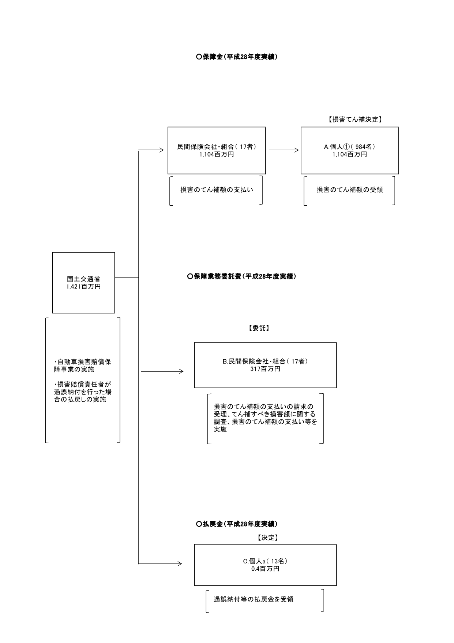

費目・使途 （「資金の流れ」においてブロックごとに最大の金額が支出されている者について記載する。費目と使途の双方で実情が分かるように記載） |  |  |  | A.個人① |  |  |  |  |  |  |  |  |  |  |  | B.損害保険ジャパン日本興亜株式会社
 |  |  |  | 費 目 |  |  | 使 途 |  |  |  |  |  |  | 金 額 (百万円） |  | 費 目 |  |  |  | 使 途 |  |  |  |  |  |  |  |  | 金 額 (百万円）
 |  |  |  | 保障金 |  |  | ひき逃げ事故等による損害のてん補額を受領 |  |  |  |  |  |  | 40 |  | 人件費 |  |  |  | 請求受付及び支払い業務 |  |  |  |  |  |  |  |  | 4
 |  |  |  |  |  |  |  |  |  |  |  |  |  |  |  | 物件費 |  |  |  | 請求受付及び支払い業務に関する経費(業務委託費、資産管理費用等） |  |  |  |  |  |  |  |  | 87
...

